All Stocks Analysis
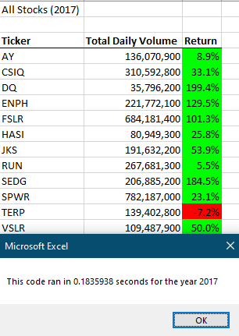
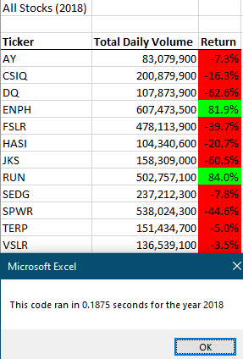
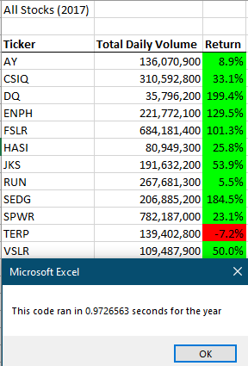
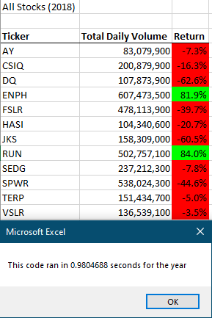
All Stocks (2017)

Ticker | Total Daily Volume | Return
AY | 136,070,900 | 8.9%
CSIQ | 310,592,800 | 33.1%
DQ | 35,796,200 | 199.4%
ENPH | 221,772,100 | 129.5%
FSLR | 684,181,400 | 101.3%
HASI | 80,949,300 | 25.8%
JKS | 191,632,200 | 53.9%
RUN | 267,681,300 | 5.5%
SEDG | 206,885,200 | 184.5%
SPWR | 782,187,000 | 23.1%
TERP | 139,402,800 | -7.2%
VSLR | 109,487,900 | 50.0%

